ログイン
■ログイン
(仮)manegiment
パスワード
ID
ログイン
パスワード忘れたとき用

入力チェック

エラーメッセージ

ホーム
■home画面
(仮)home
資料
進捗管理
フッター
ログアウト
FAQ
コンポーネント？
ナビゲート？
ユーザー

共通部品にする

共通部品

進捗管理
■進捗管理

(仮)home
タスク
フッター
ディレクトリみたいなやつ（階層）

ステータス
担当者
ガントチャート

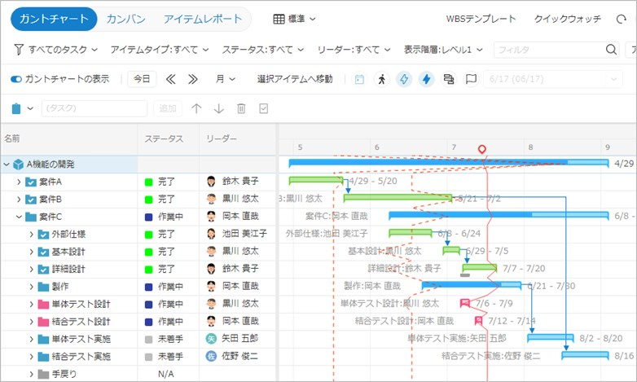

1,未着手
2,進行中
3,完了
・文ちゃん
・とやま
・けん
プルダウンで選択可能

